Reporte bugs
Id Bug | Nombre | Descripción | Pasos a reproducir | Evidencias
1 | Tarjeta de información del hotel duplicada | Cuando el usuario está ingresando sus datos para una reserva del hotel, en la parte izquierda aparece una breve información del hotel, el bug es que aparece esta información exactamente igual 2 veces de manera innecesaria | 1. Ingreso a la pagina 2. Ingresar los filtros para reserva de un hotel 3. Dar click en buscar. 4. Luego seleccionar un hotel y darle click. 5. Dar click en el botón de reserva. | 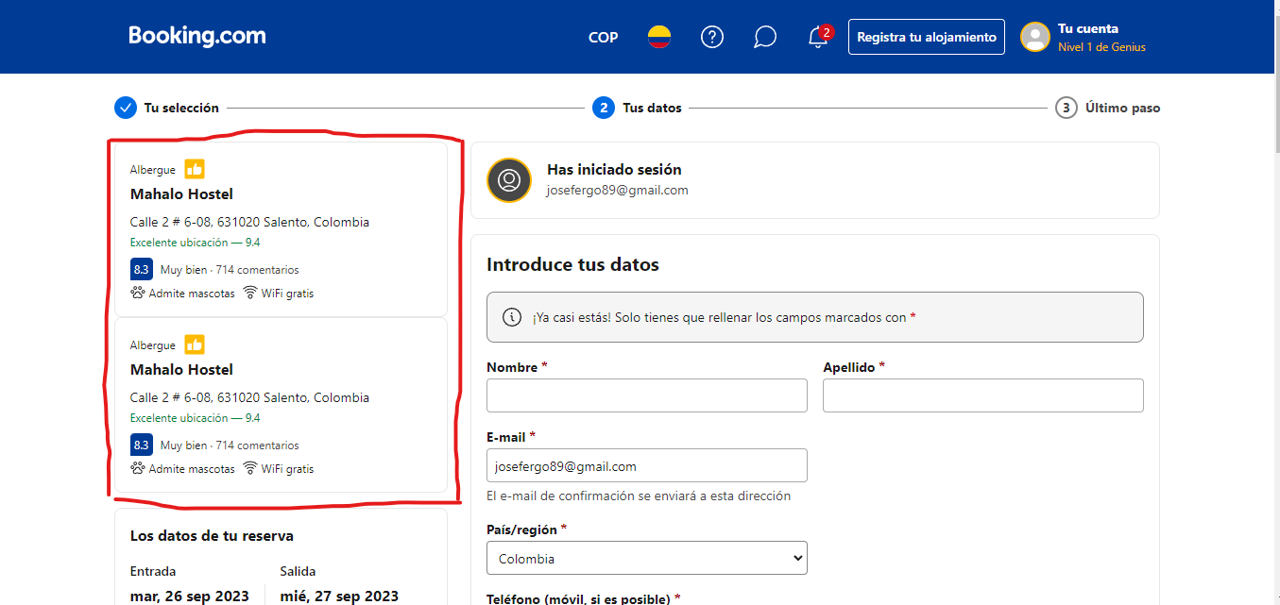
2 | Validación del tipo de dato en el campo incorrecto | Permite en el nombre para mostrar ingresar numeros | 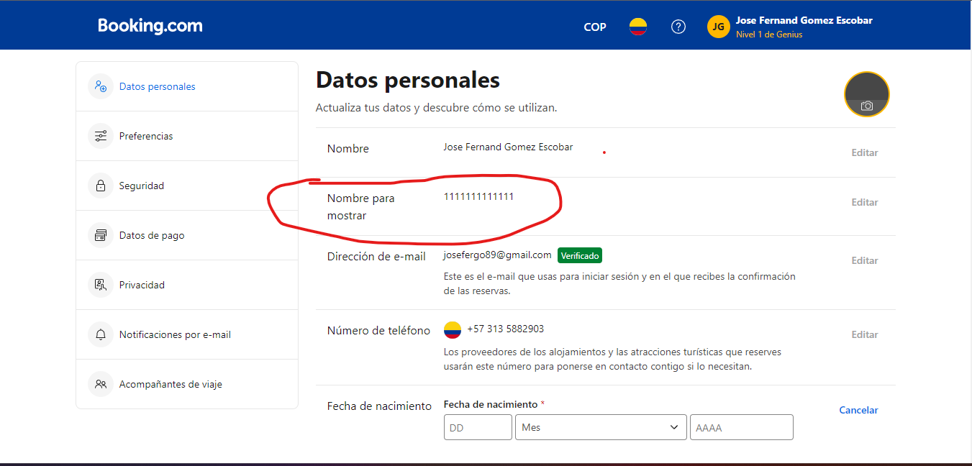 1. Iniciar sesión 2. Dar click en el perfil en la zona superior izquierda 3. Dar click en la sesión 'Gestionar cuenta' 4. Dar click en datos personales.
3 | Incorrecta validación del Cvv en la tarjeta | Al hacer una reserva que necesita datos de pago, al ingresar la tarjeta con un cvv incorrecto, hace el registro exitoso de esta tarjeta | 1.Iniciar sesión 2. hacer una busqueda en alojamiento 3. Escoger un hotel 4. Seguir los pasos para hacer una reserva 5. Ingresar un cvv incorrecto 6. Terminar reservación | 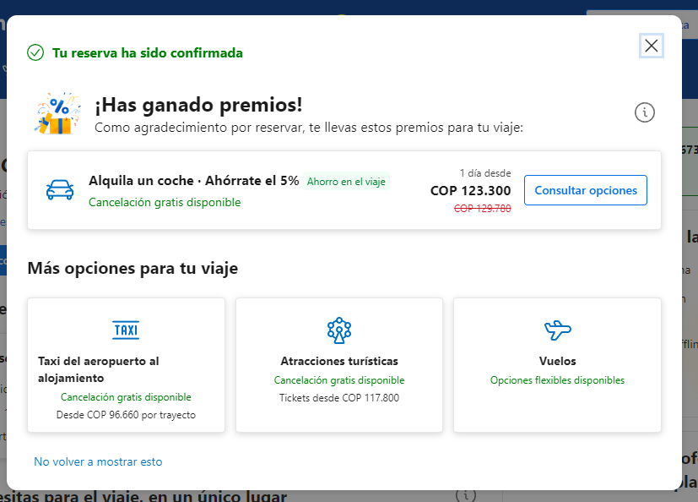
4 | Fallas en el redireccionamiento del logo 'Booking' en la cabecera de la pagina | Cuando ingresas a la sección 'Extranet' y quieres volver al la pagina de inicio, al darle click al logo no redirecciona a la pagina de inicio, siendo este tambien un problema de experiencia de usuario | 1. Ingresar a la pagina principal 2. Luego en el footer dar click en la sección extranet | 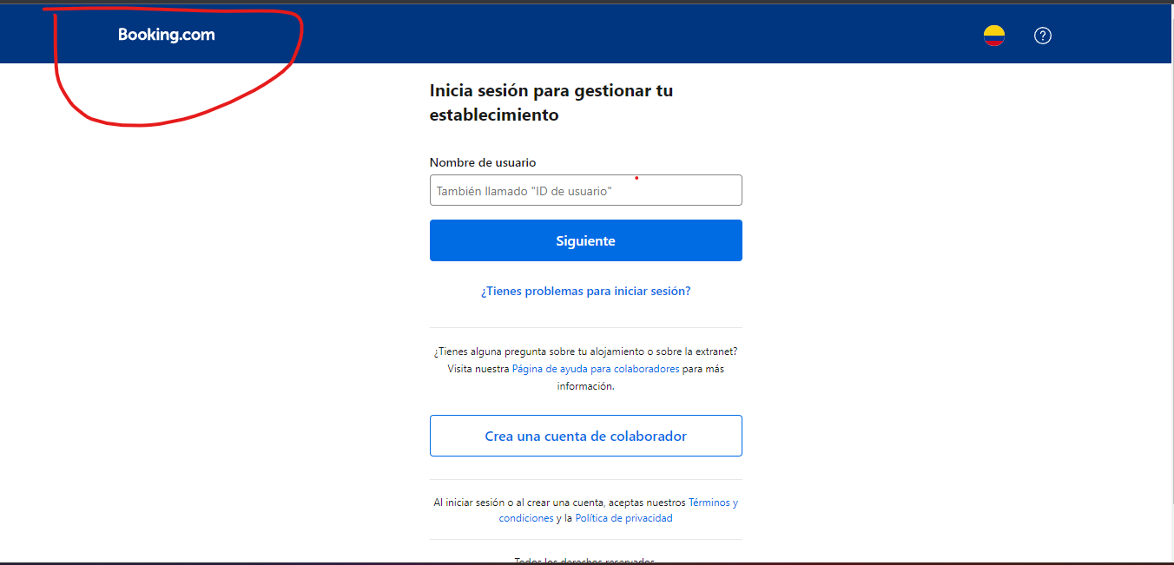
5 | Fallas en el guardado de tipo de moneda en la sección preferencias | El bug es que al momento de guardar el tipo de moneda preferida en la sección de preferencias, al volver al inicio no queda reflejado este cambio y al volver a preferencias tampoco, no está guardando esta preferencia correctamente | 1. Ingresar al sección de gestion de cuentas 2. Ingresar a la sección de preferencias 3. Cambiar el tipo de moneda. 4. Darle guardar. | 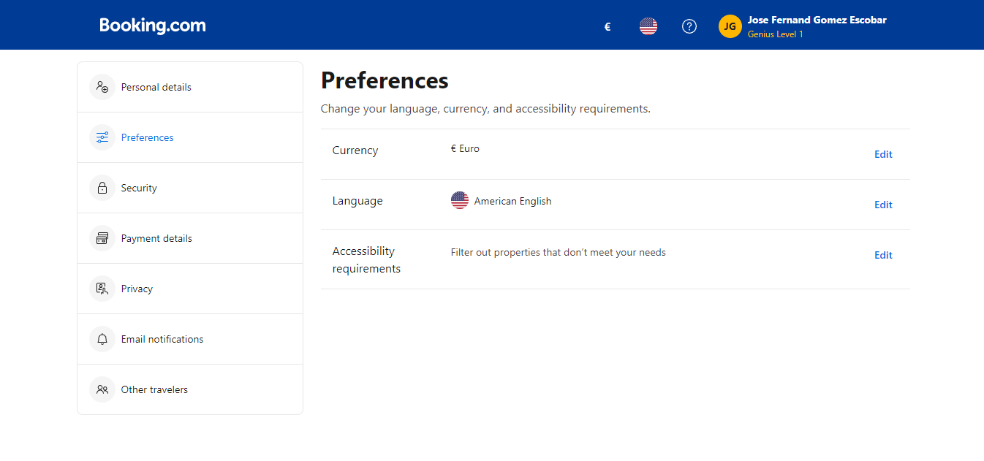 | 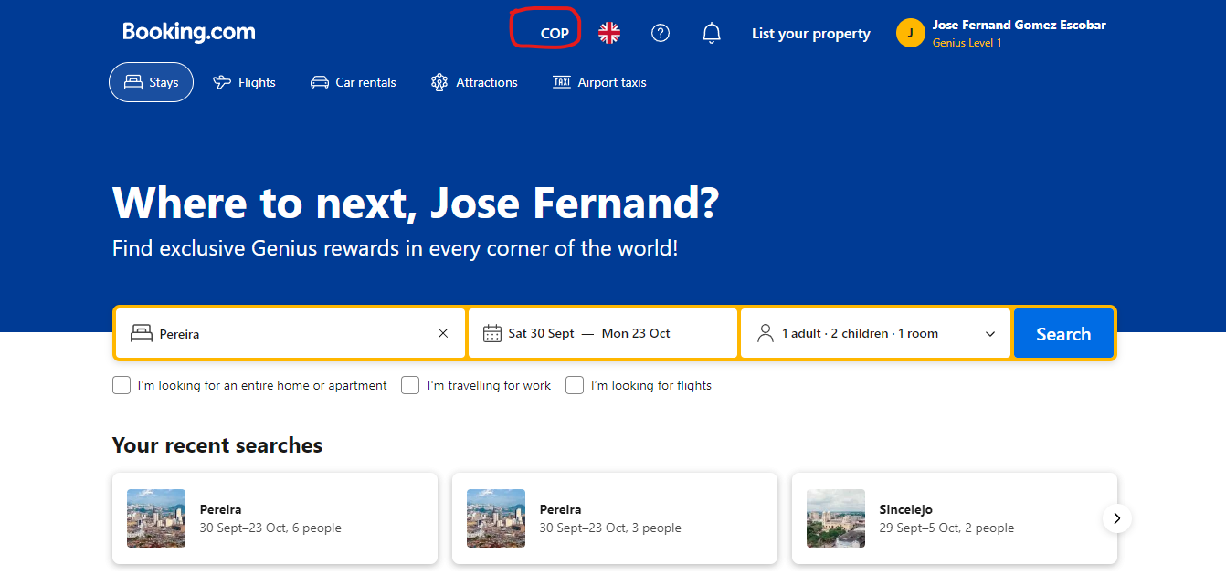
6 | Fallas al enviar mensaje de ayuda en atención al cliente | En el momento de mandar un mensaje de ayuda referente a alguna reserva, se envia el mensaje y no se ve reflejado ningun tipo de acción ni mensaje | 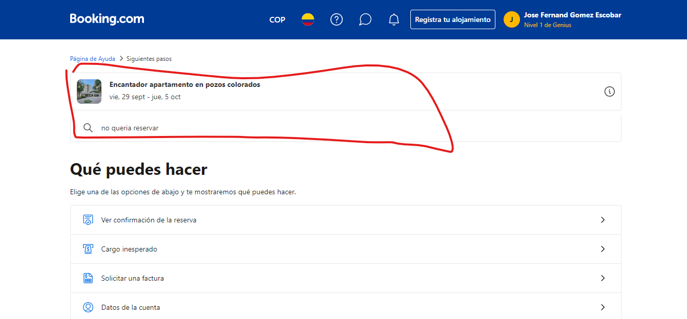 1. Ingresar a la sección de atención al cliente. 2. Seleccionar una reserva 3.darle click. 4. Escribir el mensaje de ayuda. 5. Enviar

